異常処置
（様式）AFC20220720
異常処置報告書 |  |  |  |  |  |  |  |  | 旭化成ファインケム（株）
 |  |  |  | 確認 | 確認 | 許可 |  |  | 作成
'23.05.19
件名 | ATBC回収酢酸本留ﾗｲﾝﾋﾟﾝホール |  |  |  |  | 課長 | 係長 | 職長 | 上杉 2023.5.19
発生日時 | 2023-05-19 | 工程 | ATBC
発見者 | 上杉 | 応援者 | 津島、甲斐（保）、上杉
異常内容 |  | 原因（推定） |  | 対応
・2023/5/19（金） 5：10 ・該当機器： ZN-26回収酢酸本留液移送配管（回収酢酸二次コンデンサー） 増3工場3F回収酢酸本留液移送配管の溶接部分より液漏れを発見した。 |  | ・回収酢酸本留液移送配管溶接部分が割れ回収酢酸の本留液が漏れたと推定している。 |  | 1）応急対応
 |  |  |  | ・液漏れ発見後、職長に連絡を実施。 ・職長対応で応急対応実施 （ゴアテックス+ホースバンドにて 応急処置） ・指示事項 回収酢酸工程本留終了後、次のバッチ分を回収酢酸槽（ZK-09）に受け入れ工程停止指示 朝上司に今後の対応を確認待ち ・2023.5.29 4：30頃 前回ピンホール箇所同一配管約1ｍ上流側にピンホール発生 ①職長へ連絡 ②回収酢酸工程停止指示にて停止（冷却） ③冷却後、応急補修実施 （アーロンテープ＋ホースバンドにて 応急処置） ④回収酢酸工程立上げ、漏れ確認実施 ⑤上司連絡 非定常作業作成後、配管更新予定（5/29）

 | 該当部分は、配管にえきの上がり下がりがあり、常時溜まっている部分でもあります、液だまりのない配管へ改造可能か検討お願いします。 他の回収酢酸移送配管についても、ほぼ同年数経過しているので、小休転期間を利用し溶接部分の点検を進めて下さい。

フロー
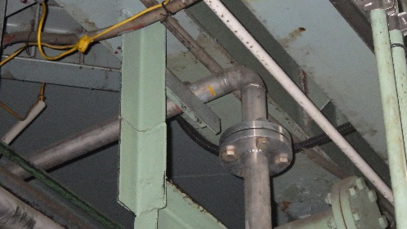
2023.5.29漏れ箇所
-
ZN-31
ZN-26
ZT-07
酢酸回収１次コンデンサー
酢酸回収２次コンデンサー

WCR
WCR
WCR
シール水タンク
WC
WC
WC
PI
BR
ZT-68
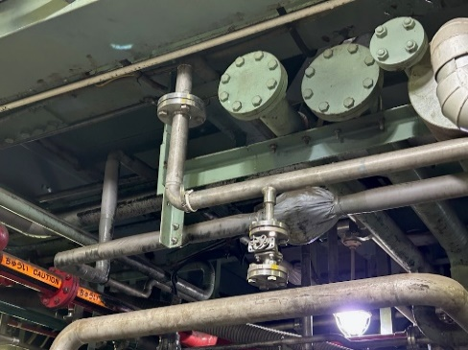
2023.5.19漏れ箇所
TT-07
LG
ZN-27
酢酸回収ストリップ
コンデンサー
WC
分離タンク
TG
ZT-72
初留タンク
回収酢ブチタンク
ZT-74
ZT-68
ZP-189
酢酸回収ｺｰﾙﾄﾞﾄﾗﾌﾟ
酢酸回収真空ポンプ
ZT-73

N２
PI
STM
ZT-114
ZJ-08
ZJ-13
酢酸回収塔
酢酸回収ストリップ塔
ZT-32
ZP-46
ZP-25
酢酸還流ポンプ
一般排水
精製水
緊急ピット
40A×20A
ZT-103

40A
20A
40A×20A
N２
緊急ピット
WCR
STM
1
a
本留
ZK-09
PI

酢酸回収槽
WC
TT-07
ZP-15
回収酢酸地下タンク
地下タンク
払い出しポンプ
WW

